zoznam žiakov
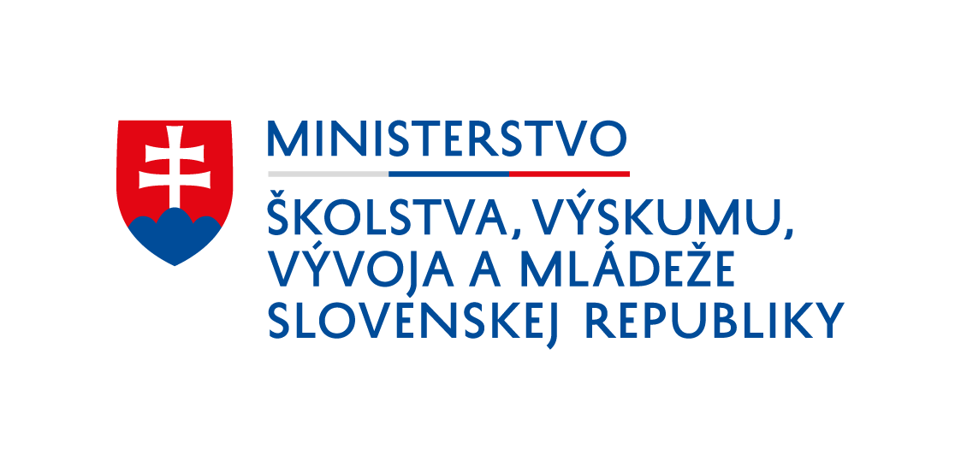

Menný zoznam žiakov s platnou učebnou zmluvou,
na ktorých si zamestnávateľ uplatňuje príspevok na zabezpečenie praktického vyučovania v systéme duálneho vzdelávania v zmysle ustanovenia § 21a zákona č. 61/2015 Z. z. o odbornom vzdelávaní a príprave a o zmene a doplnení niektorých zákonov v znení neskorších prepisov:

Názov zamestnávateľa:

Sídlo:

IČO:

meno | priezvisko | odbor štúdia (kód + názov) | ročník štúdia | žiadam/ nežiadam príspevok na žiaka: ÁNO/NIE | spolupracujúca škola (celý názov a adresa)

Podpis zodpovednej osoby a pečiatka:

Dátum:

